Chi tiết địa chất
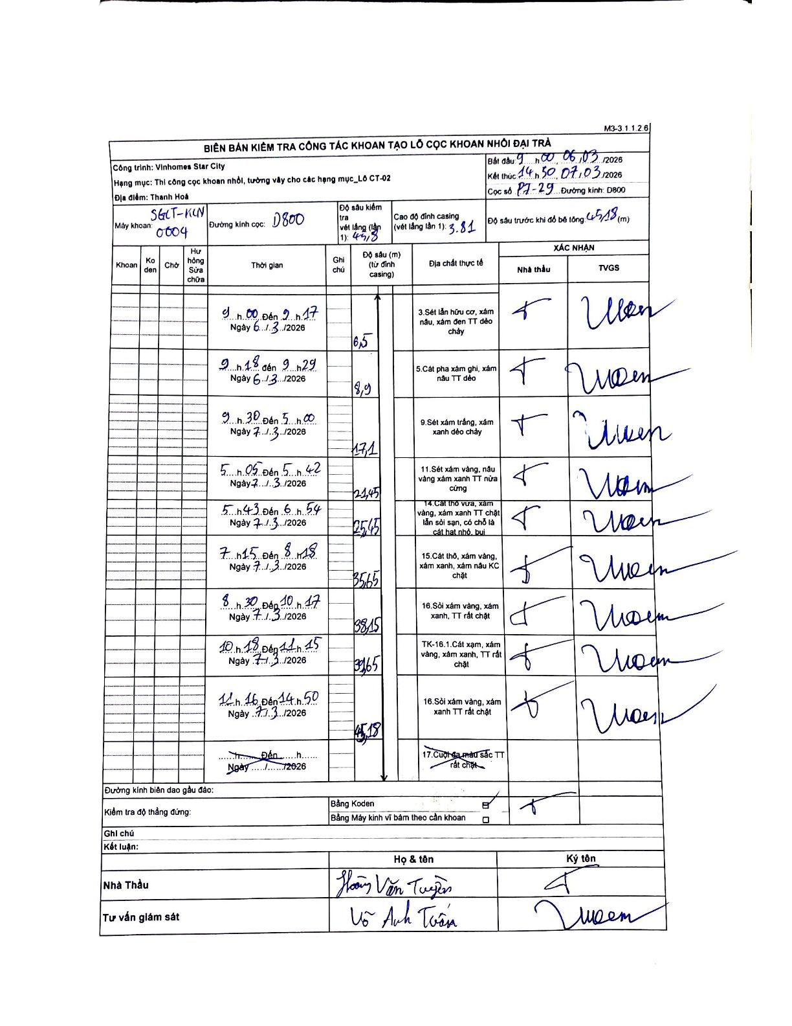
Dự án | Star City Thanh Hóa
Hạng mục | Thi công cọc khoan nhồi, tường vây cho các hạng mục_Lô CT-02
Tên bộ phận | Lô CT-02
Số hiệu cọc | P7-29
Tên Máy khoan | SGCT-KCN0004
Đường kính | D800
Bắt đầu thi công | 09:00 06/03/2026
Kết thúc thi công | 14:50 07/03/2026

Địa chất TT | Đường kính | Mô tả lớp thiết kế | Từ (h) | Đến (h) | Cao độ từ | Cao độ đến | T.Gian (h) | Dài (m) | V (m/h) | Ghi chú
3 | D800 | Sét lẫn hữu cơ, xám nâu, xám đen TT dẻo chảy | 09:00 06/03/2026 | 09:17 06/03/2026 | -3.81 | -6.5 | 0.28 | 6.5 | 9.49
5 | D800 | Cát pha xám ghi, xám nâu TT dẻo | 09:18 06/03/2026 | 09:29 06/03/2026 | -6.5 | -8.9 | 0.18 | 2.4 | 13.09
9 | D800 | Sét xám trắng, xám xanh dẻo chảy | 09:30 06/03/2026 | 05:00 07/03/2026 | -8.9 | -17.1 | 19.5 | 8.2 | 0.42
11 | D800 | Sét xám vàng, nâu vàng xám xanh TT nửa cứng | 05:05 07/03/2026 | 05:42 07/03/2026 | -17.1 | -21.45 | 0.62 | 4.35 | 7.05
14 | D800 | Cát thô vừa, xám vàng, xám xanh TT chặt lẫn sỏi sạn, có chỗ là cát hạt nhỏ, bụi | 05:43 07/03/2026 | 06:54 07/03/2026 | -21.45 | -25.45 | 1.18 | 4 | 3.38
15 | D800 | Cát thô, xám vàng, xám xanh, xám nâu KC chặt | 07:15 07/03/2026 | 08:18 07/03/2026 | -25.45 | -35.65 | 1.05 | 10.2 | 9.71
16 | D800 | Sỏi xám vàng, xám xanh, TT rất chặt | 08:30 07/03/2026 | 10:17 07/03/2026 | -35.65 | -38.15 | 1.78 | 2.5 | 1.4
8 | D800 | TK-16.1.Cát xám, xám vàng, xám xanh, TT rất chặt | 10:18 07/03/2026 | 11:15 07/03/2026 | -38.15 | -39.65 | 0.95 | 1.5 | 1.58
16 | D800 | Sỏi xám vàng, xám xanh TT rất chặt | 11:16 07/03/2026 | 14:50 07/03/2026 | -39.65 | -45.18 | 3.57 | 5.53 | 1.55

ẢNH BIÊN BẢN GỐC

